ZiarnoWYKRESY
Średnie ceny zakupu ziarna w przedsiębiorstwach dokonujących zakupu zbóż w układzie tygodniowym

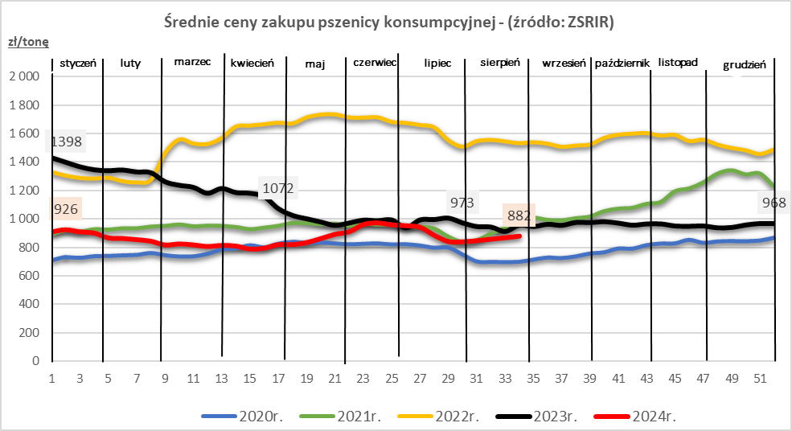
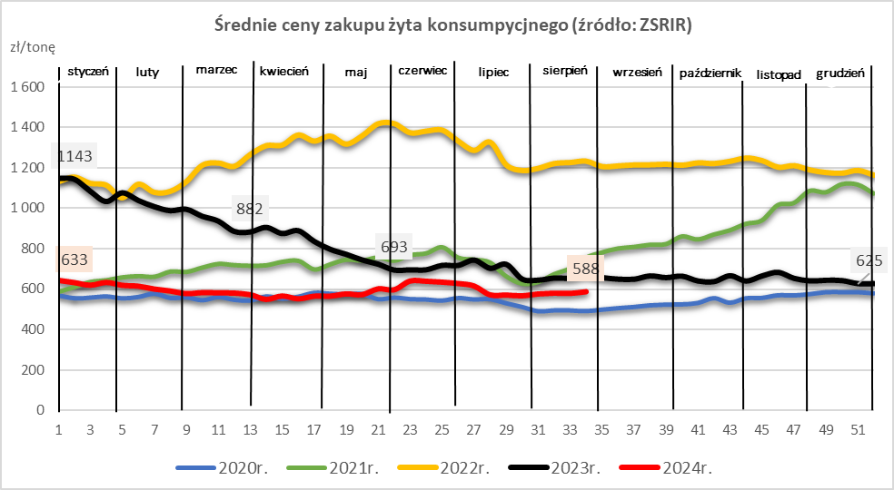
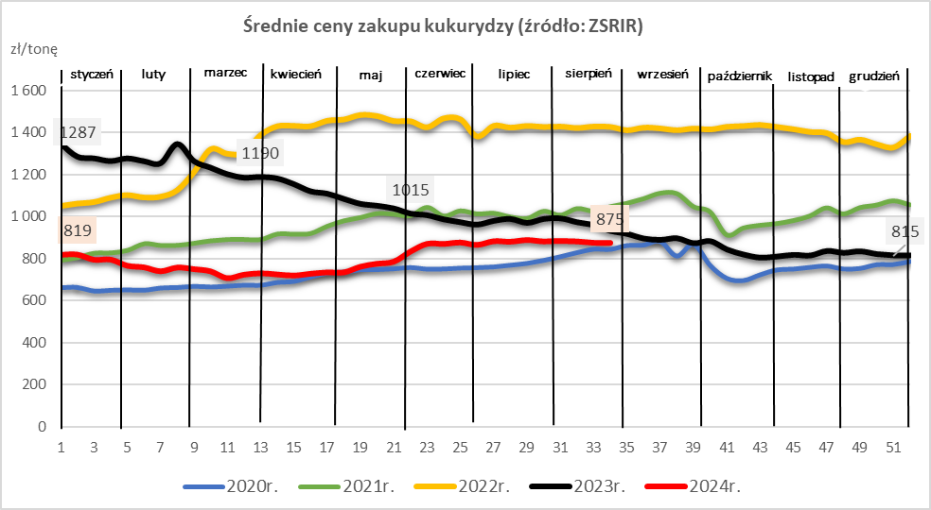

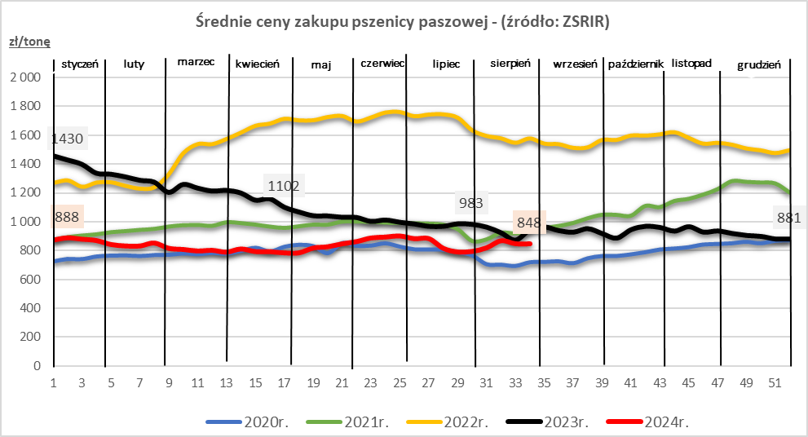
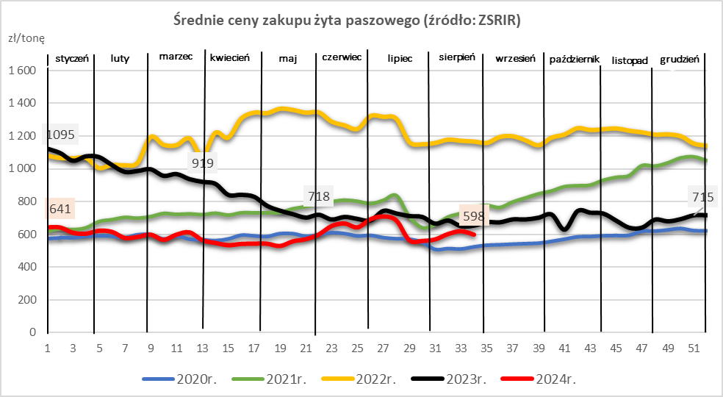
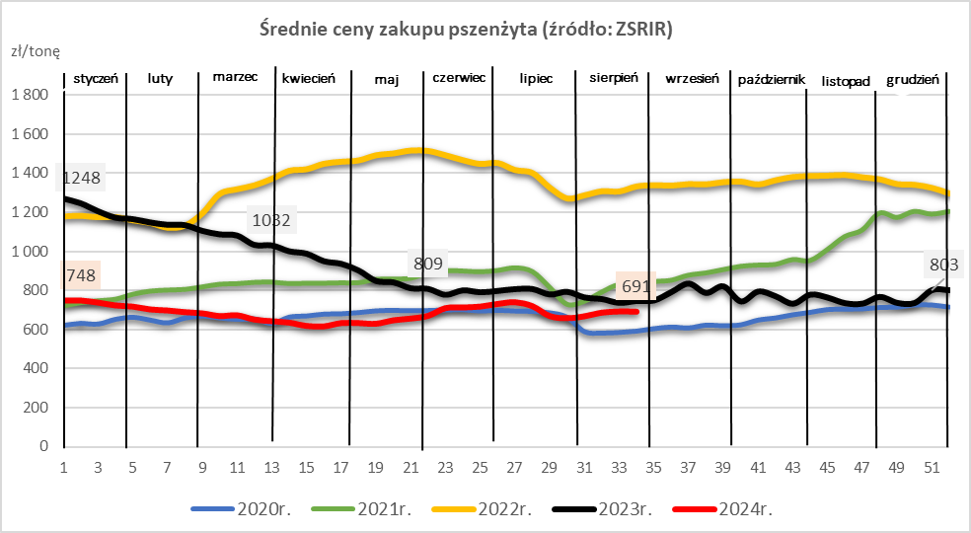

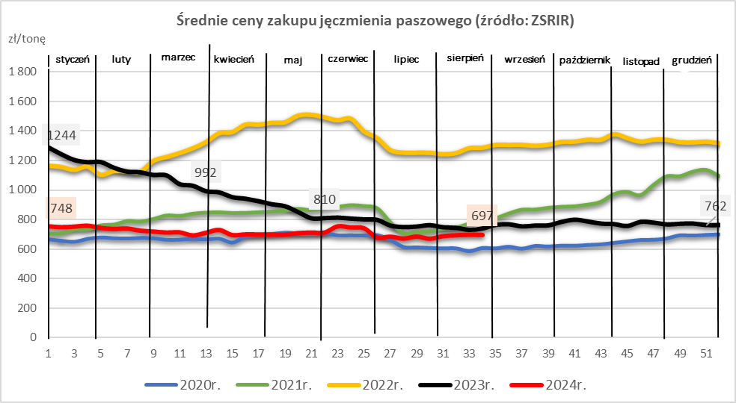
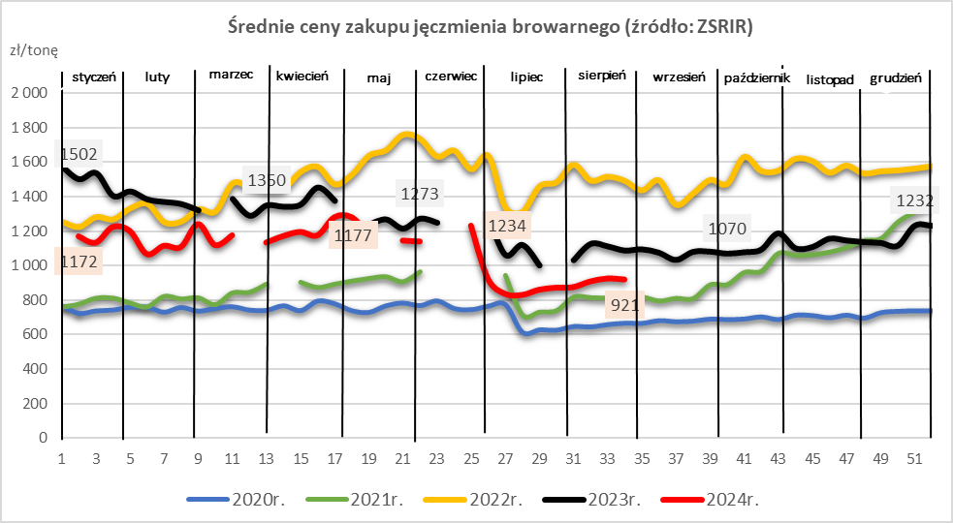

ZiarnoPL_UE_MATIF
Porównanie średnich cen pszenicy konsumpcyjnej i kukurydzy na giełdzie w Paryżu oraz w Polsce i UE
Ceny zbóż w poszczególnych krajach UE dostępne są na stronie | https://agriculture.ec.europa.eu/data-and-analysis/markets/overviews/market-observatories/crops/cereals-statistics_en
W związku z aktualizacją bazy danych KE (nawet do kilku tygodni wstecz) wyliczona średnia cena UE dla poszczególnych zbóż może ulegać zmianie

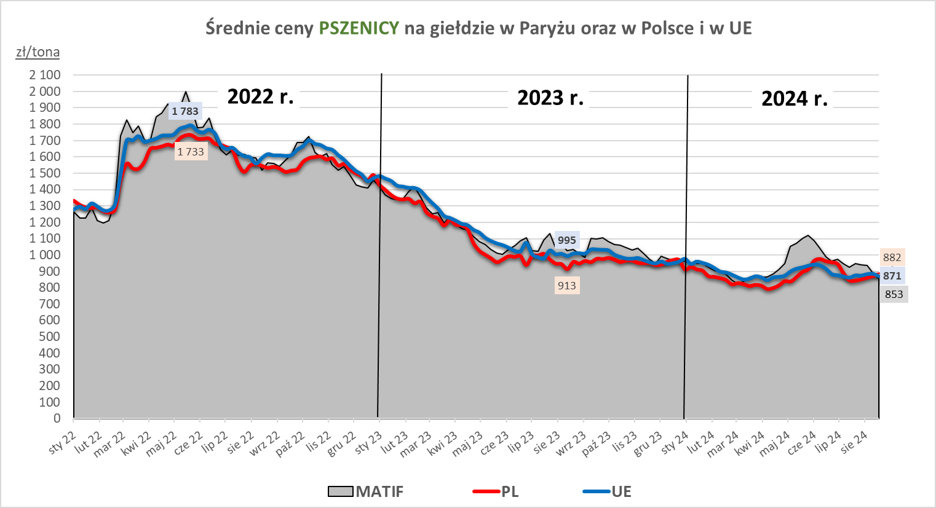
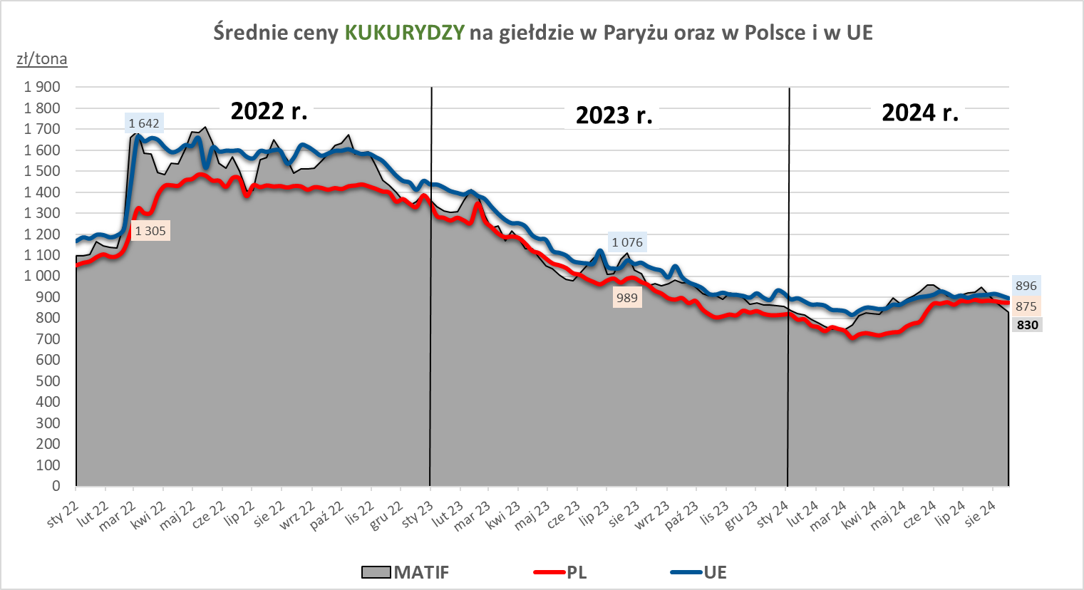

MąkaSPRZED
Średnie ceny sprzedaży mąk w przedsiębiorstwach prowadzących przemiał ziarna zbóż
w okresie: | 19-25.08.2024r.

 |  | POLSKA |  |  |  |  | MAKROREGION
 |  |  |  |  |  |  | Centralno-Wschodni |  |  | Południowy |  |  | Północno-Zachodni
MĄKA | TYP MĄKI | Cena [zł/tona] | Cena [zł/tona] | Tygodn. zmiana ceny [%] | Strukt. obrot. [%] | Strukt. obrot. [%] | Cena [zł/tona] |  | Tygodn. zmiana ceny [%] | Cena [zł/tona] |  | Tygodn. zmiana ceny [%] | Cena [zł/tona] |  | Tygodn. zmiana ceny [%]
 |  | 25.08.2024 | 18.08.2024 |  | 25.08.2024 | 8.08.2024) | 25.08.2024 | 18.08.2024 |  | 25.08.2024 | 18.08.2024 |  | 25.08.2024 | 18.08.2024
PSZENNA detaliczna (1kg) wg rodzaju:
tortowa | 450 | 1,754 | 1,682 | 4.3 | 72.4 | 73.0 | 1,782 | 1,712 | 4.1 | 1,712 | 1,633 | 4.8 | 1,812 | 1,846 | -1.8
wrocławska | 500 | 2,227 | 2,297 | -3.0 | 12.8 | 11.2 | 1,994 | 2,217 | -10.1 | nld | nld | * | 1,741 | 1,894 | -8.1
poznańska | 500 | 2,247 | 2,284 | -1.6 | 4.7 | 4.4 | nld | 2,354 | * | 2,386 | 2,310 | 3.3 | 1,793 | nld | *
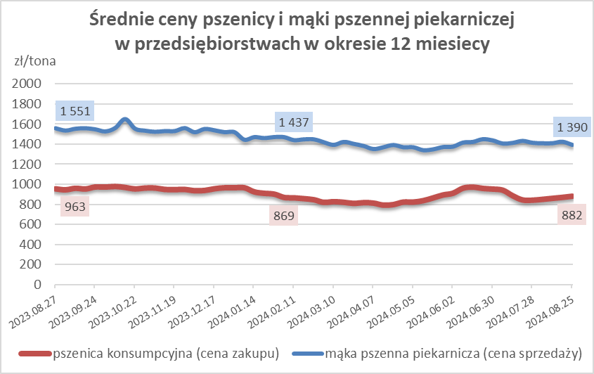
krupczatka | 450/500 | 2,254 | 2,194 | 2.7 | 1.5 | 1.5 | 2,248 | 2,037 | 10.4 | nld | -- | -- | nld | nld | *
luksusowa | 550 | 3,282 | 3,238 | 1.4 | 8.5 | 9.8 | 3,754 | 3,722 | 0.9 | nld | 1,990 | * | 1,766 | 1,953 | -9.6
 | Ogółem | - | - | - | 100.0 | 100.0 | - | - | - | - | - | - | - | - | -
PSZENNA | 450 | 2,171 | 2,079 | 4.4 | 6.5 | 4.8 | 1843 | 1778 | 3.7 | 2372 | 2227 | 6.5 | 1812 | 1846 | -1.8
detaliczna | 500 | 2,375 | 2,495 | -4.8 | 1.7 | 1.7 | 2439 | 2515 | -3.0 | 2858 | 2825 | 1.2 | 1819 | 1991 | -8.7
(paczkowana 1kg) | 550 | 3,302 | 3,253 | 1.5 | 0.5 | 0.5 | 3754 | 3722 | 0.9 | nld | nld | * | 1766 | 1953 | -9.6
 | 650 | 1,468 | 1,502 | -2.3 | 0.8 | 1.3 | nld | nld | * | nld | 1477 | * | nld | nld | *
 | Ogółem | - | - | - | 9.6 | 8.4 | - | - | - | - | - | - | - | - | -
PSZENNA | 450 | 1,723 | 1,781 | -3.2 | 1.9 | 1.8 | 1565 | 1537 | 1.8 | 1946 | 1951 | -0.3 | 1437 | 1370 | 4.9
piekarnicza | 500 | 1,485 | 1,515 | -2.0 | 10.9 | 10.2 | 1566 | 1681 | -6.9 | 1465 | 1473 | -0.5 | 1402 | 1382 | 1.4
(w workach) | 550 | 1,501 | 1,647 | -8.9 | 3.7 | 4.5 | 1702 | 2103 | -19.1 | 1452 | 1494 | -2.8 | 1354 | 1365 | -0.8
 | 650 | 1,405 | 1,377 | 2.1 | 1.6 | 1.4 | 1337 | 1374 | -2.7 | 1448 | 1388 | 4.4 | 1316 | 1320 | -0.3
 | 750 | 1,373 | 1,362 | 0.8 | 6.8 | 6.6 | 1417 | 1365 | 3.8 | 1418 | 1400 | 1.3 | 1274 | 1281 | -0.6
 | 850 | 1,339 | 1,458 | -8.1 | 0.6 | 0.1 | 1435 | 1461 | -1.8 | -- | -- | -- | 1279 | nld | *
 | Ogółem | - | - | - | 25.4 | 24.6 | - | - | - | - | - | - | - | - | -
PSZENNA | 450 | 1,321 | 1,436 | -8.0 | 2.9 | 2.4 | 1245 | nld | * | 1371 | 1494 | -8.2 | -- | -- | --
piekarnicza | 500 | 1,335 | 1,350 | -1.1 | 12.2 | 11.7 | 1295 | 1293 | 0.1 | 1401 | 1462 | -4.2 | 1301 | 1321 | -1.5
(luzem) | 550 | 1,454 | 1,489 | -2.4 | 19.4 | 23.0 | 1345 | 1364 | -1.4 | 1476 | 1495 | -1.3 | 1470 | 1527 | -3.7
 | 650 | 1,315 | 1,318 | -0.2 | 9.6 | 8.8 | 1227 | 1253 | -2.1 | 1414 | 1397 | 1.2 | nld | nld | *
 | 750 | 1,268 | 1,274 | -0.4 | 11.4 | 12.3 | 1321 | 1287 | 2.7 | 1264 | 1289 | -2.0 | 1175 | 1201 | -2.1
 | 850 | 1,167 | nld | * | 0.9 | 0.9 | nld | nld | * | nld | nld | * | nld | -- | --
 | Ogółem | - | - | - | 56.4 | 59.1 | - | - | - | - | - | - | - | - | -
ŻYTNIA | 580 | 1,285 | 1,256 | 2.4 | 0.2 | 0.3 | 1178 | 1150 | 2.4 | nld | nld | * | nld | 1351 | *
piekarnicza | 720 | 1,223 | 1,219 | 0.3 | 2.9 | 2.6 | 1227 | 1209 | 1.5 | 1206 | nld | * | 1233 | 1206 | 2.2
(w workach) | 2000 | 1,219 | 1,234 | -1.3 | 0.3 | 0.2 | 1182 | 1182 | 0.0 | nld | nld | * | 1256 | 1340 | -6.2
 | Ogółem | - | - | - | 3.5 | 3.1 | - | - | - | - | - | - | - | - | -
ŻYTNIA | 580 | 1,160 | nld | * | 0.2 | 0.0 | nld | -- | -- | nld | nld | * | -- | nld | --
piekarnicza | 720 | 1,018 | 1,006 | 1.2 | 4.9 | 4.6 | 974 | 945 | 3.0 | 1061 | 1135 | -6.5 | 1091 | 1065 | 2.5
(luzem) | 2000 | nld | 1,058 | * | 0.1 | 0.2 | nld | nld | * | -- | -- | -- | -- | nld | --
 | Ogółem | - | - | - | 5.2 | 4.8 | - | - | - | - | - | - | - | - | -
 |  |  |  | Ogółem | 100.0 | 100.0

MąkaZAK
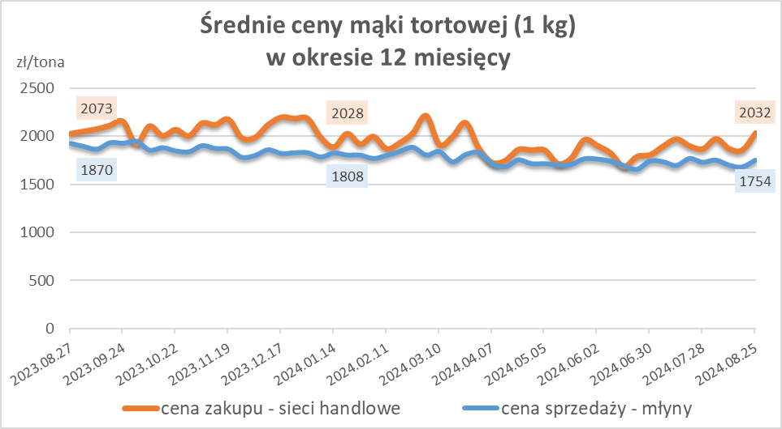
Średnie ceny zakupu mąki pszennej (ważniejszych rodzajów) płacone przez podmioty handlu detalicznego
w okresie: | 19-25.08.2024r.

 |  | POLSKA

MĄKA | TYP MĄKI | Cena [zł/tona] | Cena [zł/tona] | Tygodn. zmiana ceny [%]
 |  | 2024-08-25 | 2024-08-18
PSZENNA detaliczna (1kg) wg rodzaju:
tortowa | 450 | 2,032 | 1,859 | 9.3
luksusowa | 550 | 1,923 | 1,907 | 0.9
wrocławska | 500 | 2,108 | 2,413 | -12.6

Średnie ceny zakupu mąki (ważniejszych rodzajów) płacone przez podmioty branży piekarsko-cukierniczej
w okresie: | 19-25.08.2024r.
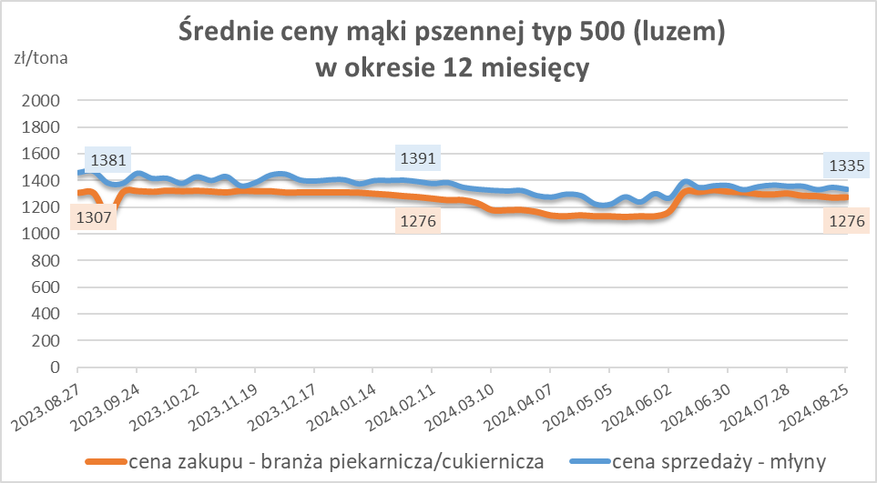
 |  | POLSKA

MĄKA | TYP MĄKI | Cena [zł/tona] | Cena [zł/tona] | Tygodn. zmiana ceny [%]
 |  | 2024-08-25 | 2024-08-18
luzem:
pszenna | 500 | 1,276 | 1,273 | 0.2
 | 750 | 1,216 | 1,234 | -1.5
żytnia | 720 | 963 | 946 | 1.7
w workach:
pszenna | 500 | nld | 1,476 | *
 | 750 | nld | nld | *
żytnia | 720 | 1,052 | nld | *

HZ wykresy og.
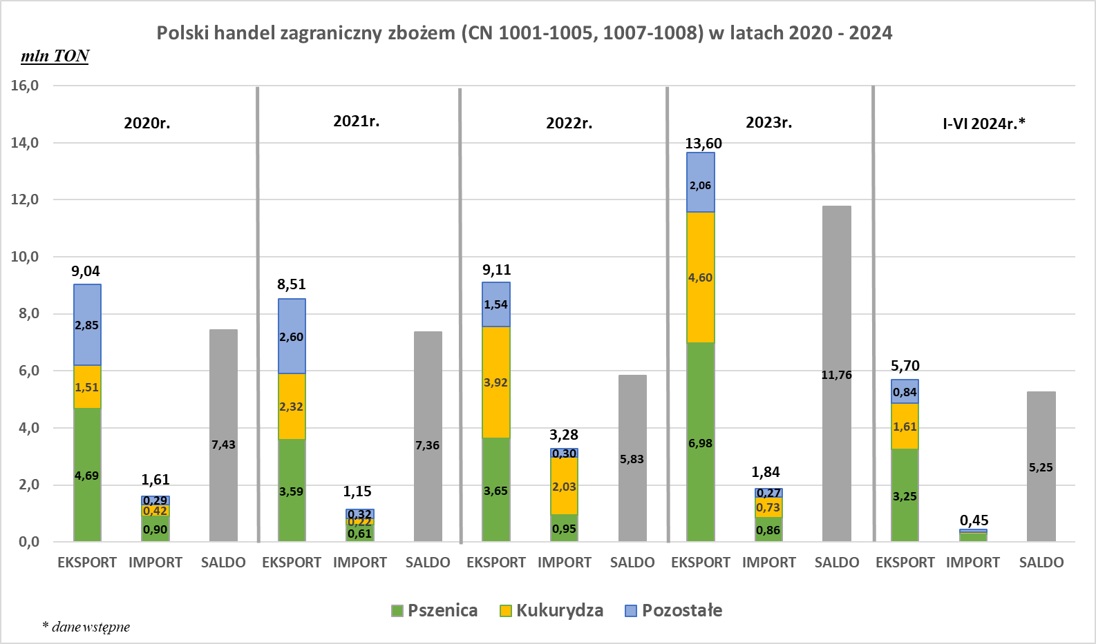
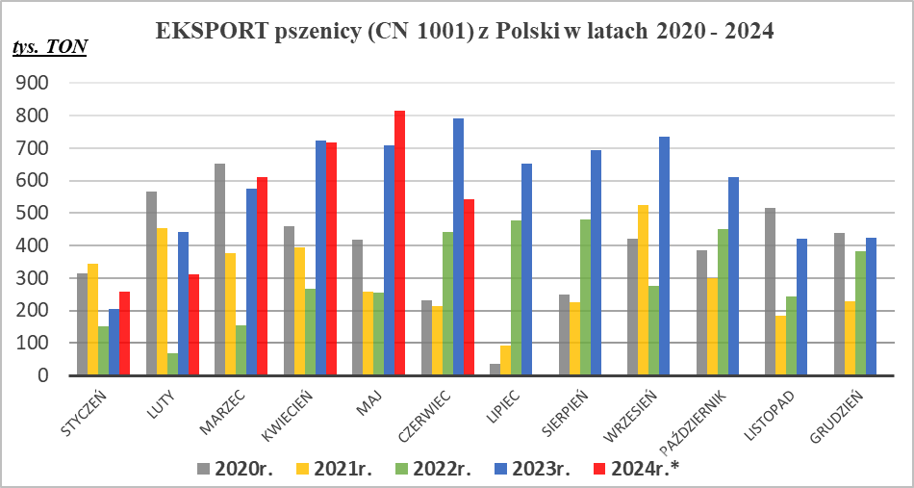
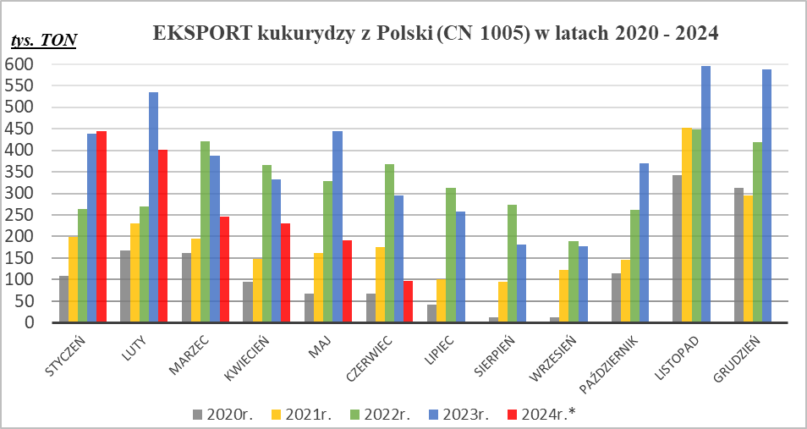

* - Dane wstępne | * - Dane wstępne

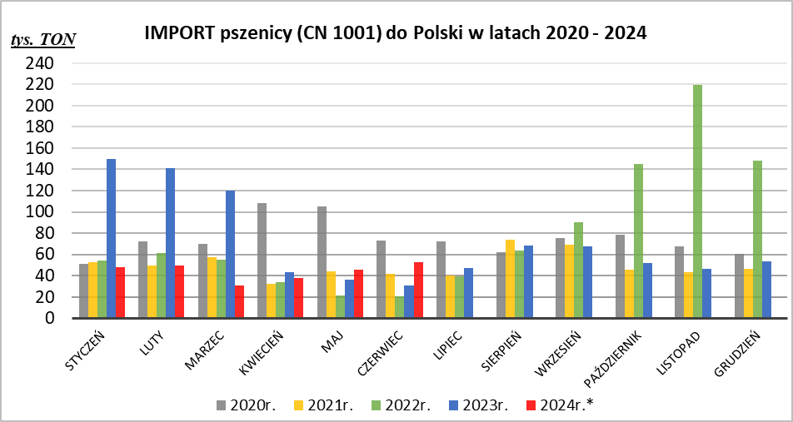

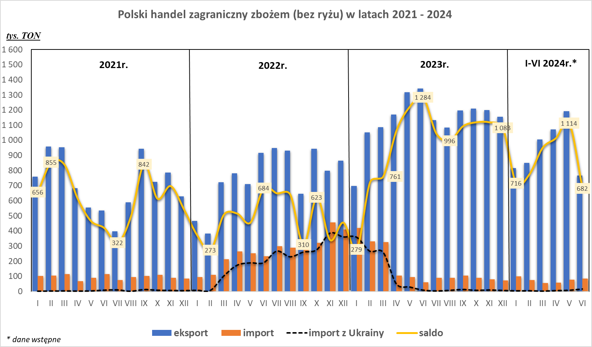

* - Dane wstępne | * - Dane wstępne

